env作用域链
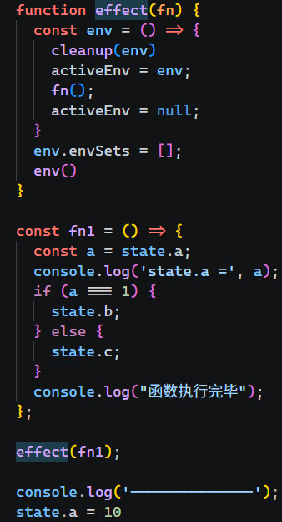
track | scope chain | Activation Obj(track)
[[scope]] | 0 | this | state
 | 1 | arguments | [target, key, activeEnv]
 | 2
 | 3 | Activation Obj(getter) |  | scope chain |  | getter
 | 4 | this | window |  | 0 |  | [[scope]]
 | 5 | arguments | [target, key] |  | 1
 |  |  |  |  | 2
fn | scope chain | Activation Obj(fn) |  |  | 3
[[scope]] | 0 | this | window |  | 4
 | 1 | arguments | []
 | 2
 | 3 | Activation Obj(env) |  | scope chain |  | env
 |  | activeEnv | env |  | 0 |  | [[scope]]
 |  | arguments | [] |  | 1
 |  |  |  |  | 2
effect | scope chain | Activation Obj(effect)
[[scope]] | 0 | this | window
 | 1 | arguments | [fn]
 |  | env | fun

 |  | Global Object
 |  | this | window
 |  | window | object
 |  | document | object
 |  | state | proxy
 |  | activeEnv | object
 |  | track | fun
 |  | trigger | fun
 |  | effect | fun
 |  | fn | fun

